상품제안서
스타일리스틱 DIY OTG TYPE C 메모리(8~64G) | 상품코드: S27098

 |  |  |  |  |  |  | 02-713-8555 | www.synergygift.co.kr
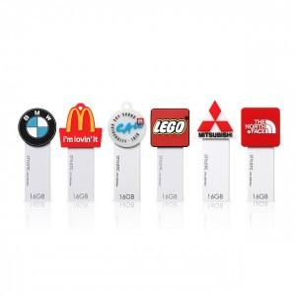

【상세/제작정보】 | <p><span style="color: rgb(17, 17, 17); font-family: &quot;맑은 고딕&quot;; font-size: 13.3333px; background-color: rgb(255, 255, 255);">* 100개 이하&nbsp; 제작불가!</span></p><p><span style="color: rgb(17, 17, 17); font-family: &quot;맑은 고딕&quot;; font-size: 13.3333px; background-color: rgb(255, 255, 255);">* 로고 캡 색상&nbsp;</span><span lang="EN-US" style="color: rgb(17, 17, 17); font-family: &quot;맑은 고딕&quot;; font-size: 13.3333px; background-color: rgb(255, 255, 255);">4</span><span style="color: rgb(17, 17, 17); font-family: &quot;맑은 고딕&quot;; font-size: 13.3333px; background-color: rgb(255, 255, 255);">도 이내</span><span lang="EN-US" style="color: rgb(17, 17, 17); font-family: &quot;맑은 고딕&quot;; font-size: 13.3333px; background-color: rgb(255, 255, 255);">,&nbsp;</span><span style="color: rgb(17, 17, 17); font-family: &quot;맑은 고딕&quot;; font-size: 13.3333px; background-color: rgb(255, 255, 255);">사이즈&nbsp;</span><span lang="EN-US" style="color: rgb(17, 17, 17); font-family: &quot;맑은 고딕&quot;; font-size: 13.3333px; background-color: rgb(255, 255, 255);">18~26mm</span><span style="color: rgb(17, 17, 17); font-family: &quot;맑은 고딕&quot;; font-size: 13.3333px; background-color: rgb(255, 255, 255);">이내 제작포함</span>​</p>

【인쇄/포장옵션】 | 메모리본체컬러인쇄 / 포장지포장

【공급단가】 | 수량 | 100~ | 300~ | 500~ | 1,000~ | 3,000~
*VAT별도 | 8G | 11,780원 | 11,340원 | 10,900원 | 10,470원 | 10,210원
 | 16G | 11,780원 | 11,340원 | 10,900원 | 10,470원 | 10,210원
 | 32G | 13,860원 | 13,350원 | 12,840원 | 12,320원 | 12,010원
 | 64G | 16,560원 | 15,950원 | 15,340원 | 14,720원 | 14,350원

【상품 URL】 | https://www.synergygift.co.kr:443/src/goods_detail.php?gdno=27098

